Hoja1
MATRIZ DE INFORMACIÓN MINIMA PARA INFORME DE RENDICIÓN DE CUENTAS AL CIUDADANO - EJERCICIO 2022

1- PRESENTACIÓN
Institución: | JURADO DE ENJUICIAMIENTO DE MAGISTRADOS
Periodo del informe: PRIMER TRIMESTRE 2022
Misión institucional
Misión: Juzgar el desempeño de los Magistrados Judiciales, Agentes Fiscales y Defensores Públicos, por la supuesta comisión de delitos o mal desempeño en el ejercicio de sus funciones, con imparcialidad, transparencia y justicia.

Qué es la institución (en lenguaje sencillo, menos de 100 palabras)
Es un órgano constitucional, independiente de los otros poderes del Estado, cuya función es juzgar el desempeño de Magistrados del Poder Judicial, Agentes Fiscales y Defensores Públicos y, en caso de comprobar su mal desempeño, sancionar.

2-PRESENTACIÓN DE LOS MIEMBROS DEL COMITÉ DE RENDICIÓN DE CUENTAS AL CIUDADANO (CRCC)
https://www.jem.gov.py/wp-content/uploads/2022/03/Resolucion-Rendicion-de-Cuentas-al-Ciudadano.pdf
Nro. | Dependencia |  | Responsable |  | Cargo que Ocupa
1 | Dirección General de Gabinete |  | Abg. Gerardo Bobadilla |  | Director General
2 | Dirección General de Gabinete |  | Lic. Milciades Fariña |  | Director
3 | Dirección General de Gabinete |  | Abg. David Meza |  | Jefe Departamento
4 | Dirección General de Gabinete |  | Abg. Gloria Colman |  | Asesora
5 | Dirección General de Gabinete |  | Esc. Carmen Duarte |  | Asesora
6 | Dirección General de Gabinete |  | Lic. Lorena Fleitas |  | Jefa Departamento
7 | Dirección General de Gabinete |  | Abg. Robert Leguizamon |  | Asesor
8 | Dirección General de Gabinete |  | Lic. Ledy Almiron |  | Jefa de Departamento
9 | Dirección General de Gabinete |  | Lic. Maria del Carmen Machuca |  | Jefa de Departamento
10 | Dirección General de Asuntos Legales |  | Abg. Rodrigo Legal |  | Jefe de Departamento
11 | Direccion General de Administación y Finanzas |  | Diana Martinez |  | Asesora
12 | Dirección General de Administracion y Finanzas |  | Abg. Edson Silvero |  | Asesor
13 | Dirección General de Telento Humano |  | Lic. Adalberto Almada |  | Asesor
14 | Dirección General de Secretaria |  | Abg. Raul Martinez |  | Asesor
15 | Dirección General de Secretaria |  | Viviana Bogarin |  | Asesora
Cantidad de Miembros del CRCC: |  |  |  | 15
Total Hombres : |  |  |  | 8
Total Mujeres: |  |  |  | 7
Total nivel directivo o rango superior: |  |  |  | 7

3- PLAN DE RENDICIÓN DE CUENTAS AL CIUDADANO
3.1. Resolución de Aprobación y Anexo de Plan de Rendición de Cuentas
https://www.jem.gov.py/wp-content/uploads/2022/03/Resolucion-No-227.pdf
3.2 Plan de Rendición de Cuentas. (Copiar abajo link de acceso directo)
https://www.jem.gov.py/wp-content/uploads/2022/03/Resolucion-No-227.pdf
Priorización | Tema |  | Vinculación POI, PEI, PND, ODS. | Justificaciones |  | Evidencia
1° | Construcción del Plan Estratégico Institucional 2019/23 |  | PEI | Ley N° 6.873/2022 - Que aprueba el Presupuesto General de la Nación para el ejercicio fiscal 2022 |  | https://www.jem.gov.py/wp-content/uploads/2021/10/PEI-2019-2023-1.pdf
2° | Plan Operativo Anual |  | POA | Resolución JEM/SEG Nro. 80/2022 |  | https://www.jem.gov.py/wp-content/uploads/2022/04/RESOLUCION-No-80-2022.pdf
3° | Objetivo 16; PAZ, JUSTICIA E INSTITUCIONES SOLIDAS |  | ODS
Estos planes de acción, se fueron dando conforme al plan de mejoramiento institucional con la conformación de equipos de trabajos dentro del Jurado de Enjuiciamiento, previa firma de actas de compromisos con el propósito de dotar a la institución de herramientas estratégicos a disposición de la ciudadania.

4- GESTIÓN INSTITUCIONAL
4.1 Nivel de Cumplimiento de Minimo de Información Disponible - Transparencia Activa Ley 5189 /14
Mes | Nivel de Cumplimiento |  |  | Enlace publicación de SFP
Enero | 100% |  |  | https://www.sfp.gov.py/sfp/archivos/documentos/100_Enero_2022_8t765xeo.pdf

disponible a la fecha de elaboración de esta matriz

4.2 Nivel de Cumplimiento de Mínimo de Información Disponible - Transparencia Activa Ley 5282/14
Mes | Nivel de Cumplimiento (%) |  |  | Enlace Portal de Transparencia de la SENAC
Enero | 100% |  |  | https://transparencia.senac.gov.py/portal
Febrero | 100% |  |  | https://transparencia.senac.gov.py/portal
Disponible a la fecha de elaboración de esta matriz

4.3 Nivel de Cumplimiento de Respuestas a Consultas Ciudadanas - Transparencia Pasiva Ley N° 5282/14
Mes | Cantidad de Consultas | Respondidos |  | No Respondidos |  | Enlace Portal AIP
Enero | Sin actividad
Febrero | Sin actividad
Marzo | Sin actividad
(Puede complementar información aquí y apoyarse en gráficos ilustrativos)

4.4 Proyectos y Programas Ejecutados a la fecha del Informe
Descripción | Objetivo | Metas | Población Beneficiaria | Valor de Inversión | Porcentaje de Ejecución | Evidencias
 | sin actividad

(Puede complementar información aquí y apoyarse en gráficos ilustrativos)

4.5 Proyectos y Programas no Ejecutados
Descripción |  | Financieras | De Gestión | Externas | Otras
sin actvidad

(Describir aquí los motivos, puede apoyarse en gráficos ilustrativos)

4.6 Servicios o Productos Misionales (Depende de la Naturaleza de la Misión Insitucional, puede abarcar un Programa o Proyecto)
Descripción | Objetivo | Metas | Población Beneficiaria | Porcentaje de Ejecución | Resultados Logrados | Evidencia (Informe de Avance de Metas - SPR)
Sesiones | cumplimiento Ley 6814/21

4.7 Contrataciones realizadas
ID | Objeto | Fecha de Contrato | Valor del Contrato | Proveedor Adjudicado | Estado (Ejecución - Finiquitado) | Enlace DNCP
407518 | Servicio de Guarderia - Plurianual |  | 384,099,885 | En Evaluación | En Evaluación | www.contrataciones.gov.py
382392 | Adquisición de Productos de contingencia - Covid - 19 (Convenio Marco) |  | 6,000,000 | CARLOS GABRIEL SANCHEZ SARTORIO | Finiquitado | www.contrataciones.gov.py
373491, 373824 | Adquisición de Elementos de Limpieza (Convenio Marco) |  | 3,045,000 | GENTOR S.A | Finiquitado | www.contrataciones.gov.py
373491, 373824 | Adquisición de Elementos de Limpieza (Convenio Marco) |  | 172,000 | CARLOS GABRIEL SANCHEZ SARTORIO | Finiquitado | www.contrataciones.gov.py
373491, 373824 | Adquisición de Elementos de Limpieza (Convenio Marco) |  | 220,500 | IN DESIGN S.R.L | Finiquitado | www.contrataciones.gov.py
373491, 373824 | Adquisición de Elementos de Limpieza (Convenio Marco) |  | 673,900 | BASE BASE S.A | Finiquitado | www.contrataciones.gov.py
373491, 373824 | Adquisición de Elementos de Limpieza (Convenio Marco) |  | 4,450,000 | INDUCLOR S.R.L | Finiquitado | www.contrataciones.gov.py
373491, 373824 | Adquisición de Elementos de Limpieza (Convenio Marco) |  | 210,000 | EVER MARCIAL CHAMORRO PEÑA | Finiquitado | www.contrataciones.gov.py
373491 | Adquisición de Útiles de Oficina (Convenio Marco) |  | 7,793,750 | RODRIGO JOEL ZACARIAS VAZQUEZ | Finiquitado | www.contrataciones.gov.py
373491 | Adquisición de Útiles de Oficina (Convenio Marco) |  | 401,500 | CARLOS GABRIEL SANCHEZ SARTORIO | Finiquitado | www.contrataciones.gov.py
373491 | Adquisición de Útiles de Oficina (Convenio Marco) |  | 733,500 | IN DESIGN S.R.L | Finiquitado | www.contrataciones.gov.py
373491 | Adquisición de Útiles de Oficina (Convenio Marco) |  | 85,000 | NAZARENO COMERCIAL E INDUSTRIAL S.R.L | Finiquitado | www.contrataciones.gov.py
373491 | Adquisición de Útiles de Oficina (Convenio Marco) |  | 252,000 | EVELYN MARLENE KISSER PIOCH | Finiquitado | www.contrataciones.gov.py

 | I.D. Evaluación | 384,099,885
 | ID Finiquitado | 24,037,150

Contrataciones primer trimestre 2022

4.8 Ejecución Financiera
Rubro | Sub-rubros | Descripción | Presupuestado | Ejecutado | Saldos | Evidencia (Enlace Ley 5189)
110 | 111 | Sueldos | 23,850,000,000 | 5,726,500,000 | 18,123,500,000 | https://www.jem.gov.py/ano-2020-3/
110 | 113 | Gastos de Representación | 863,628,000 | 212,373,500 | 651,254,500 | https://www.jem.gov.py/ano-2020-3/
110 | 114 | Aguinaldo | 2,059,469,000 | 0 | 2,059,469,000 | https://www.jem.gov.py/ano-2020-3/
120 | 123 | Remuneración Extraordinaria | 479,800,000 | 24,132,914 | 455,667,086 | https://www.jem.gov.py/ano-2020-3/
130 | 131 | Subsidio Familiar | 407,800,000 | 230,000,000 | 177,800,000 | https://www.jem.gov.py/ano-2020-3/
130 | 133 | Bonificaciones | 5,692,791,488 | 998,001,965 | 4,694,789,523 | https://www.jem.gov.py/ano-2020-3/
130 | 134 | Aporte Jubilatorio del empleador | 1,769,027,400 | 242,183,555 | 1,526,843,845 | https://www.jem.gov.py/ano-2020-3/
130 | 137 | Gratificaciones por Servicios Especiales | 204,750,000 | 78,600,000 | 126,150,000 | https://www.jem.gov.py/ano-2020-3/
140 | 144 | Jornales | 1,483,400,000 | 199,220,834 | 1,284,179,166 | https://www.jem.gov.py/ano-2020-3/
140 | 145 | Honorarios Profesionales | 1,480,390,000 | 188,630,313 | 1,291,759,687 | https://www.jem.gov.py/ano-2020-3/
190 | 199 | Otros Gastos del Personal | 479,596,000 | 123,179,076 | 356,416,924 | https://www.jem.gov.py/ano-2020-3/
210 | 211 | Energía Eléctrica | 136,179,588 | 36,066,193 | 100,113,395 | https://www.jem.gov.py/ano-2020-3/
210 | 212 | Agua | 20,049,892 | 4,996,950 | 15,052,942 | https://www.jem.gov.py/ano-2020-3/
210 | 214 | Teléfonos, telefax y otros | 77,245,800 | 25,745,588 | 51,500,212 | https://www.jem.gov.py/ano-2020-3/
210 | 215 | Correos y otros Servicios | 3,500,000 | 0 | 3,500,000 | https://www.jem.gov.py/ano-2020-3/
230 | 231 | Pasajes y Viáticos | 37,200,000 | 0 | 37,200,000 | https://www.jem.gov.py/ano-2020-3/
230 | 232 | Viáticos y Movilidad | 68,245,943 | 158,450 | 68,087,493 | https://www.jem.gov.py/ano-2020-3/
240 | 242 | Manten. y Reparaciones Menores de Edific. Y Locales | 130,941,023 | 0 | 130,941,023 | https://www.jem.gov.py/ano-2020-3/
240 | 243 | Manten. y Reparaciones Menores de Maqui.y Equipos | 55,000,000 | 7,729,000 | 47,271,000 | https://www.jem.gov.py/ano-2020-3/
240 | 244 | Manten. y Reparaciones Menores de Equi. de Transporte | 30,000,000 | 0 | 30,000,000 | https://www.jem.gov.py/ano-2020-3/
240 | 245 | Servicios de Limpieza , aseo y fumigación | 60,000,000 | 0 | 60,000,000 | https://www.jem.gov.py/ano-2020-3/
240 | 246 | Manten. y Reparaciones Menores de Instalaciones | 25,000,000 | 0 | 25,000,000 | https://www.jem.gov.py/ano-2020-3/
250 | 251 | Alquiler de Edificios y Locales | 514,000,000 | 18,395,032 | 495,604,968 | https://www.jem.gov.py/ano-2020-3/
250 | 259 | Alquileres y derechos Varios | 102,000,000 | 0 | 102,000,000 | https://www.jem.gov.py/ano-2020-3/
260 | 261 | De Informática y Sistemas computarizados | 30,000,000 | 0 | 30,000,000 | https://www.jem.gov.py/ano-2020-3/
260 | 262 | Imprenta, publicaciones y reproducciones | 127,500,000 | 10,431,130 | 117,068,870 | https://www.jem.gov.py/ano-2020-3/
260 | 264 | Primas y Gastos de Seguro | 72,000,000 | 0 | 72,000,000 | https://www.jem.gov.py/ano-2020-3/
260 | 265 | Publicidad y propaganda | 6,000,000 | 0 | 6,000,000 | https://www.jem.gov.py/ano-2020-3/
260 | 268 | Servicios de Comunicaciones | 45,600,000 | 1,575,500 | 44,024,500 | https://www.jem.gov.py/ano-2020-3/
260 | 269 | Servicios técnicos y profesionales varios | 243,950,000 | 0 | 243,950,000 | https://www.jem.gov.py/ano-2020-3/
280 | 284 | Servicios de Catering | 20,000,000 | 0 | 20,000,000 | https://www.jem.gov.py/ano-2020-3/
290 | 291 | Capacitación al Personal del Estado | 105,000,000 | 3,960,000 | 101,040,000 | https://www.jem.gov.py/ano-2020-3/
310 | 311 | Alimentos para personas | 21,000,000 | 0 | 21,000,000 | https://www.jem.gov.py/ano-2020-3/
330 | 331 | Papel de escritorio y cartón | 2,000,000 | 0 | 2,000,000 | https://www.jem.gov.py/ano-2020-3/
330 | 333 | Productos de Artes Graficas | 6,250,000 | 0 | 6,250,000 | https://www.jem.gov.py/ano-2020-3/
330 | 334 | Productos de Papel de Cartón | 12,934,075 | 0 | 12,934,075 | https://www.jem.gov.py/ano-2020-3/
340 | 341 | Elementos de Limpieza | 34,601,980 | 0 | 34,601,980 | https://www.jem.gov.py/ano-2020-3/
340 | 342 | Útiles de Escritorio , oficia y enseres | 157,597,970 | 0 | 157,597,970 | https://www.jem.gov.py/ano-2020-3/
340 | 343 | Útiles y Materiales Eléctricos | 16,850,050 | 0 | 16,850,050 | https://www.jem.gov.py/ano-2020-3/
340 | 344 | Utensilios de cocina y comedor | 3,500,000 | 0 | 3,500,000 | https://www.jem.gov.py/ano-2020-3/
340 | 345 | Producción de Vidrio, loza y porcelana | 5,000,000 | 0 | 5,000,000 | https://www.jem.gov.py/ano-2020-3/
340 | 346 | Repuestos y Accesorios Menores | 3,000,000 | 0 | 3,000,000 | https://www.jem.gov.py/ano-2020-3/
340 | 347 | Elementos y útiles diversos | 1,000,000 | 0 | 1,000,000 | https://www.jem.gov.py/ano-2020-3/
350 | 351 | Compuestos Químicos | 5,640,000 | 0 | 5,640,000 | https://www.jem.gov.py/ano-2020-3/
350 | 352 | Productos Farmacéuticos y medicinales | 3,000,000 | 0 | 3,000,000 | https://www.jem.gov.py/ano-2020-3/
350 | 354 | Insecticidas, Fumigantes y otros | 1,401,730 | 0 | 1,401,730 | https://www.jem.gov.py/ano-2020-3/
350 | 355 | Tintas, pinturas y colorantes | 2,500,000 | 0 | 2,500,000 | https://www.jem.gov.py/ano-2020-3/
350 | 357 | Productos de material plástico | 1,500,000 | 0 | 1,500,000 | https://www.jem.gov.py/ano-2020-3/
350 | 358 | Útiles y Materiales Médico Quirúrgico y de Laboratorio | 3,000,000 | 0 | 3,000,000 | https://www.jem.gov.py/ano-2020-3/
360 | 361 | Combustibles | 45,000,000 | 0 | 45,000,000 | https://www.jem.gov.py/ano-2020-3/
390 | 391 | Artículos de Caucho | 1,000,000 | 0 | 1,000,000 | https://www.jem.gov.py/ano-2020-3/
390 | 392 | Cubiertas y cámaras de aires | 4,500,000 | 0 | 4,500,000 | https://www.jem.gov.py/ano-2020-3/
390 | 393 | Estructuras metálicas acabadas | 4,500,000 | 0 | 4,500,000 | https://www.jem.gov.py/ano-2020-3/
390 | 394 | Herramientas Menores | 3,809,130 | 0 | 3,809,130 | https://www.jem.gov.py/ano-2020-3/
390 | 395 | Materiales de seguridad y adiestramientos | 420,000 | 0 | 420,000 | https://www.jem.gov.py/ano-2020-3/
390 | 396 | Artículos de Plástico | 1,500,000 | 0 | 1,500,000 | https://www.jem.gov.py/ano-2020-3/
390 | 397 | Productos e Insumos Metálicos | 3,000,000 | 0 | 3,000,000 | https://www.jem.gov.py/ano-2020-3/
390 | 398 | Productos e Insumos no Metálicos | 3,000,000 | 0 | 3,000,000 | https://www.jem.gov.py/ano-2020-3/
390 | 399 | Bienes de Consumo Varios | 3,544,500 | 0 | 3,544,500 | https://www.jem.gov.py/ano-2020-3/
530 | 534 | Equipos Educativos y Recreacionales | 17,352,580 | 0 | 17,352,580 | https://www.jem.gov.py/ano-2020-3/
540 | 541 | Adquisiciones de Muebles y Enseres | 100,000,000 | 15,860,000 | 84,140,000 | https://www.jem.gov.py/ano-2020-3/
540 | 543 | Adquisiciones de Equipos de Computación | 100,000,000 | 0 | 100,000,000 | https://www.jem.gov.py/ano-2020-3/
910 |  | Pago de Impuestos , Tasas ,Gastos Judiciales y Otros | 76,300,000 | 16,389,881 | 59,910,119 | https://www.jem.gov.py/ano-2020-3/
910 | 913 | Tasas y Contribuciones |  | 15,068,800 |  | https://www.jem.gov.py/ano-2020-3/
910 | 914 | Multas y Recargo |  | 1,321,081 |  | https://www.jem.gov.py/ano-2020-3/

 |  | TOTAL GENERAL | 41,324,766,149 | 8,164,129,881 | 33,160,636,268

4.9 Fortalecimiento Institucional (Normativas, Estructura Interna, Infraestructura, adquisiciones, etc. En el trimestre, periodo del Informe)
Mes | Descripción del Fortalecimiento | Costo de Inversión | Descripción del Beneficio |  |  | Evidencia
Enero | Aprobación del Manual de Cargos y Funciones |  | Reorganizar las funciones de cada dependencia, asi de esta manera optimizar el sistema de trabajo insitutucional |  |  | https://www.jem.gov.py/wp-content/uploads/2022/04/ANEXO-Resolucion-JEM-DGG-SG-N%C2%B0100-09.02.2022-Aprobacin-del-Manual-de-Organizacion-de-Funciones-y-Perfiles_compressed.pdf

(Puede complementar información aquí y apoyarse en gráficos ilustrativos)

5- INSTANCIAS DE PARTICIPACIÓN CIUDADANA
5.1. Canales de Participación Ciudadana existentes a la fecha.
mes | Denominación | Descripción |  | Dependencia Responsable del Canal de Participación |  | Evidencia (Página Web, Buzón de SQR, Etc.)
Febrero | 31 personas | atendidas en ventanilla de atención a la ciudadania |  | Secretaria General |  | jem.gov.py
marzo | 46 personas | atendidas en ventanilla de atención a la ciudadania |  | Secretaria General |  | jem.gov.py

(Puede complementar información aquí y apoyarse en gráficos ilustrativos)

5.2. Aportes y Mejoras resultantes de la Participación Ciudadana
Propuesta de Mejora |  | Canal Utilizado | Acción o Medida tomada por OEE |  | Evidencia | Observaciones
Atención mas rápida |  | buzon | ampliacion y mejoramiento de la oficina de atencion a la ciudadania |  | https://www.jem.gov.py/oficina-de-atencion-a-la-ciudadania/

(Puede complementar información aquí y apoyarse en gráficos ilustrativos)

5.3 Gestión de denuncias de corrupción
Ticket Numero | Fecha Ingreso | Descripción |  | Estado | Enlace Portal de Denuncias de la SENAC
 | sin actividad

(Puede complementar información aquí y apoyarse en gráficos ilustrativos)

6- CONTROL INTERNO Y EXTERNO

6.1 Informes de Auditorias Internas y Auditorías Externas en el Trimestre
Auditorias de Gestión interna
Nro. Informe | Fecha | Descripción |  |  | Evidencia (Enlace Ley 5282/14)
1 | 27 de enero de 2022 | Informe sobre compras |  |  | https://www.jem.gov.py/wp-content/uploads/2022/04/1-INFORME-D.A-N%C2%B0-01-2022-INFORME-SOBRE-COMPRAS-REALIZADAS-MES-NOVIEMBRE-20211.pdf
2 | 11 de febrero de 2022 | Informe sobre compras |  |  | https://www.jem.gov.py/wp-content/uploads/2022/04/2-INFORME-D.A-N%C2%B0-02-2022-INFORME-DE-COMPRAS-REALIZADAS-POR-EL-JEM-CORRESPONDIENTE-AL-MES-DE-DICIEMBRE-2021.pdf
3 | 15 de marzo de 2022 | Informe sobre compras |  |  | https://www.jem.gov.py/wp-content/uploads/2022/04/3-INFORME-D.A-N%C2%B0-03-2022-INFORME-SOBRE-COMPRAS-REALIZADAS-POR-EL-JEM-CORRESPONDIENTE-AL-MES-DE-DICIEMBRE-2021.pdf
4 | 22 de marzo de 2022 | Informe sobre compras |  |  | https://www.jem.gov.py/wp-content/uploads/2022/04/4-INFORME-D.A-N%C2%B004-2022-REMITIR-INFORME-SOBRE-LLAMADOS-Y-ADJUDICACIONES.pdf

Auditorias financieras
Nro. Informe | Fecha | Descripción |  |  | Evidencia (Enlace Ley 5282/14)
 |  | Sin actividad

(Puede complementar información aquí y apoyarse en gráficos ilustrativos)

Auditorías Externas
Nro. Informe | Fecha | Descripción |  |  | Evidencia (Enlace Ley 5282/14)
 |  | Sin Actividad

(Puede complementar información aquí y apoyarse en gráficos ilustrativos)
Otros tipos de Auditoria
Nro. Informe | Fecha | Descripción |  |  | Evidencia (Enlace Ley 5282/14)

 |  | sin actividad

(Puede complementar información aquí y apoyarse en gráficos ilustrativos)

Planes de Mejoramiento elaborados en el Trimestre
Nro. | Fecha | Informe de referencia |  |  | Evidencia (Adjuntar Documento)
 |  | sin actividad

(Puede complementar información aquí y apoyarse en gráficos ilustrativos)

6.2 Modelo Estándar de Control Interno para las Instituciones Públicas del Paraguay
Periodo |  |  | Calificación MECIP de la Contraloría General de la República (CGR)
2019 |  |  | 2.81
2020 |  |  | 1.72
2021

7. TALENTO HUMANO
 |  | Descripción | Mujer | Hombre | Total
 |  | (*)Recursos Humanos Activos Nombrados(a) | 124 | 106 | 230
 |  | Recursos Humanos Contratados (b) | 17 | 30 | 47
 |  | Recursos Humanos Profesionales ( Nombrados y Contratados que posean Títulos Universitarios | 89 | 78 | 167
 |  | Personal en Cargos Gerenciales (A partir de jefe de Departamento) | 28 | 29 | 57
 |  | Personal comisionado de otras instituciones al J.E.M. | 7 | 11 | 18

8. ASUNTOS LEGALES

9- MONITEREO Y COMUNICACIONES
 | PAGINA WEB

 | https://www.jem.gov.py/comite-de-rendicion-de-cuentas/

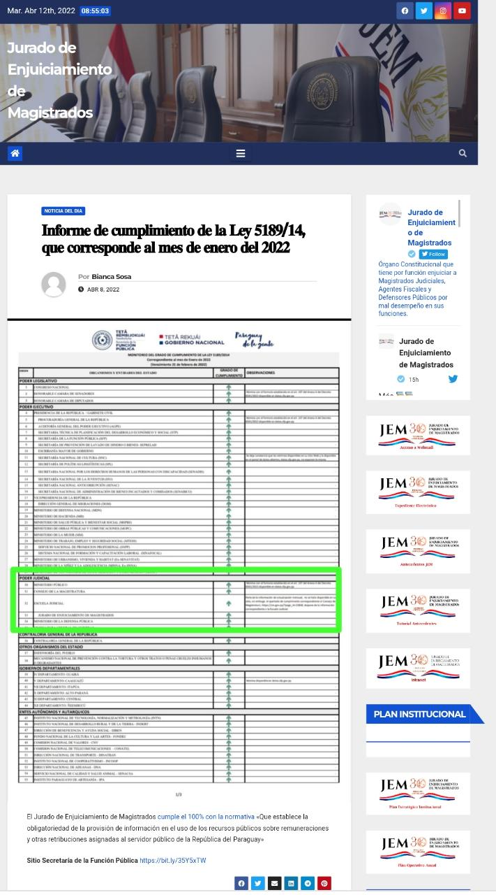
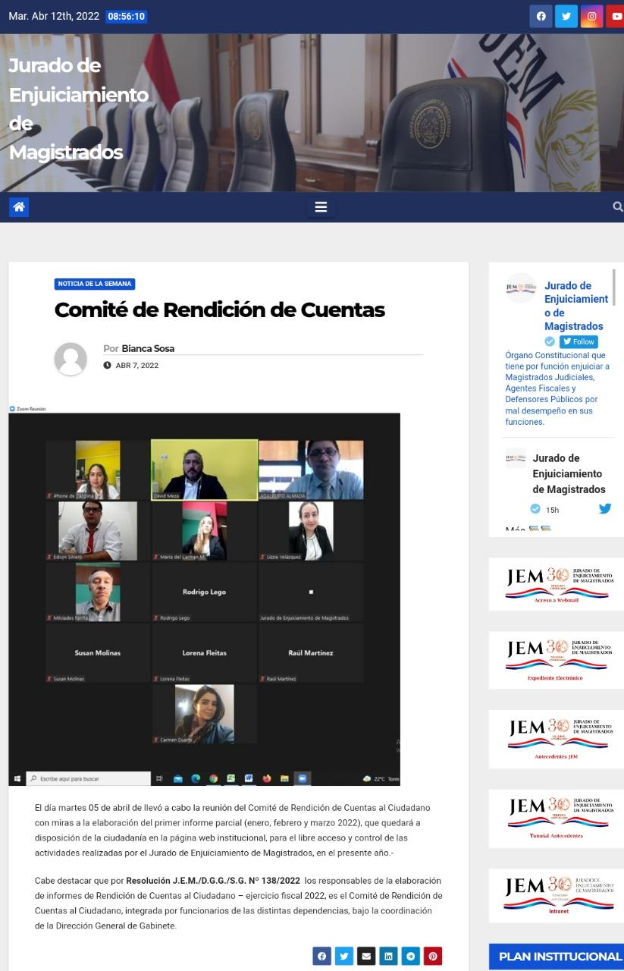

 | * REDES SOCIALES
 | FACEBOOK
 | https://m.facebook.com/story.php?story_fbid=289522959882672&id=100064749094523
 | https://m.facebook.com/story.php?story_fbid=298249082343393&id=100064749094523
 | https://m.facebook.com/story.php?story_fbid=320316640136637&id=100064749094523
 | https://m.facebook.com/story.php?story_fbid=334355885399379&id=100064749094523
 | https://m.facebook.com/story.php?story_fbid=343963381105296&id=100064749094523
 | https://m.facebook.com/story.php?story_fbid=344616251040009&id=100064749094523

 | INSTAGRAN
 | https://www.instagram.com/p/CYrCx6urdvh/?igshid=YmMyMTA2M2Y=
 | https://www.instagram.com/p/CZPagl9LB3r/?igshid=YmMyMTA2M2Y=
 | https://www.instagram.com/p/Capa45friDk/?igshid=YmMyMTA2M2Y=
 | https://www.instagram.com/p/CcDSl2arNq6/?igshid=YmMyMTA2M2Y=
 | https://www.instagram.com/p/CcF6WlMLPeP/?igshid=YmMyMTA2M2Y=
 | https://www.instagram.com/p/CcF6WlMLPeP/?igshid=YmMyMTA2M2Y=

 | TWITTER
 | https://twitter.com/Jem_py/status/1512427197042237450?s=20&t=MkuLF_iCthFgmD8cH2Ug1Q
 | https://twitter.com/Jem_py/status/1512058019500097540?s=20&t=MkuLF_iCthFgmD8cH2Ug1Q
 | https://twitter.com/Jem_py/status/1506978580152131584?s=20&t=MkuLF_iCthFgmD8cH2Ug1Q
 | https://twitter.com/Jem_py/status/1499411930800394240?s=20&t=MkuLF_iCthFgmD8cH2Ug1Q
 | https://twitter.com/Jem_py/status/1486748101226414081?s=20&t=MkuLF_iCthFgmD8cH2Ug1Q
 | https://twitter.com/Jem_py/status/1481628879500591110?s=20&t=MkuLF_iCthFgmD8cH2Ug1Q

10 Secretaria General - J.E.M. Informes Estadísticos de Rendición de Cuentas al Ciudadano.

Mesa de Entrada
MESES | M.E.A.* | M.E.J.* | REFERENCIA: * M.E.A. (Mesa de Entrada Administrativa) * M.E.J.= (Mesa de Entrada Jurídica)
ENERO | 25 | 19
FEBRERO | 44 | 29
MARZO | 55 | 47
TOTAL | 124 | 95

Memorándos
MESES | TOTAL
ENERO | 13
FEBRERO | 21
MARZO | 48
TOTAL | 82

Notas de Presidencia
MESES | TOTAL
ENERO | 37
FEBRERO | 32
MARZO | 43
TOTAL | 112

Notas de Secretaria
MESES | TOTAL
ENERO | 1
FEBRERO | 1
MARZO | 10
TOTAL | 12

Resoluciones
MESES | TOTAL
ENERO | 64
FEBRERO | 79
MARZO | 83
TOTAL | 226

Actas
MESES | TOTAL
ENERO | 0
FEBRERO | 1
MARZO | 1
TOTAL | 2

Oficina de Atención a la Ciudadania.(Cantidad de Personas Atendidas).
MESES | TOTAL
ENERO | 0
FEBRERO | 31
MARZO | 46
TOTAL | 77

 | Publicaciones realizadas
 | MESES | PÁGINA WEB | TWITTER | INSTAGRAM | FACEBOOK
 | ENERO | 15 | 48 | 31 | 31
 | FEBRERO | 61 | 181 | 138 | 131
 | MARZO | 92 | 232 | 228 | 228
 | TOTAL | 168 | 461 | 397 | 390

